Obsah
I. Seznam údajů o povinné osobě, složení společníků nebo členů, struktuře konsolidačního celku, jehož je součástí, o činnosti a finanční situaci - k příloze č. 10 k vyhlášce 163/2014 Sb.
Datum uveřejnění informace |  | 2015-11-11 | Povinná osoba výkaz vyplňuje: ANO/NE
Informace platné k datu |  | 2015-09-30
 |  | frekvence vykazování
I. Část 1 | Údaje o povinné osobě | čtvrtletně | ANO
I. Část 1a | Organizační struktura povinné osoby | čtvrtletně | ANO
I. Část 2 | Údaje o složení společníků nebo členů povinné osoby | čtvrtletně | ANO
I. Část 3 | Údaje o struktuře konsolidačního celku, jehož je povinná osoba součástí | čtvrtletně | ANO
I. Část 3a | Grafické znázornění konsolidačního celku, jehož členem je povinná osoba, z hlediska vlastnického uspořádání | čtvrtletně | ANO
I. Část 3b | Grafické znázornění konsolidačního celku, jehož členem je povinná osoba, z hlediska řízení | čtvrtletně | ANO
I. Část 4 | Údaje o činnosti povinné osoby | čtvrtletně | ANO
I. Část 5 | Údaje o finanční situaci povinné osoby | čtvrtletně | ANO
I. Část 5a | Údaje o finanční situaci povinné osoby - deriváty | čtvrtletně | ANO
I. Část 5b | Údaje o finanční situaci povinné osoby - informace povinné osoby, která je bankou nebo spořitelním a úvěrním družstvem o pohledávkách | čtvrtletně | ne
I. Část 6 | Rozvaha povinné osoby podle výkazů předkládaných od 1.9.2014 | čtvrtletně | ANO
I. Část 7 | Výkaz zisku a ztráty povinné osoby podle výkazů předkládaných od 1.9.2014 | čtvrtletně | ANO
II. Seznam údajů o majetkoprávních vztazích mezi členy konsolidačního celku a řídicím a kontrolním systému - k příloze č. 11 k vyhlášce 163/2014 Sb.
Datum uveřejnění informace |  | (dd/mm/rrrr)
Informace platné k datu |  | (dd/mm/rrrr)
 |  | frekvence vykazování
II. Část 1 | Obsah údajů o majetkoprávních vztazích mezi členy konsolidačního celku a řídicím a kontrolním systému I* | ročně | ne
II. Část 2 | Obsah údajů o majetkoprávních vztazích mezi členy konsolidačního celku a řídicím a kontrolním systému II* | ročně | ne
II. Část 3 | Obsah údajů o majetkoprávních vztazích mezi členy konsolidačního celku a řídicím a kontrolním systému III* | ročně | ne
II. Seznam údajů o druzích a rozsahu poskytnutých investičních služeb - k příloze č. 12 k vyhlášce 163/2014 Sb.
Datum uveřejnění informace |  | (dd/mm/rrrr)
Informace platné k datu |  | (dd/mm/rrrr)
 |  | frekvence vykazování
III. Část 1 | Investiční služby poskytnuté obchodníkem s cennými papíry jiným než podle § 8a odst. 4 a 7 zákona o podnikání na kapitálovém trhu | čtvrtletně | ANO
III. Část 2 | Investiční služby poskytnuté obchodníkem s cennými papíry podle § 8a odst. 4 a 7 zákona o podnikání na kapitálovém trhu | čtvrtletně | ne
III. Seznam údajů uveřejňovaných pobočkou banky z jiného než členského státu - k příloze č. 13 k vyhlášce 163/2014 Sb.
Datum uveřejnění informace |  | (dd/mm/rrrr)
Informace platné k datu |  | (dd/mm/rrrr)
 |  | frekvence vykazování
IV. Část 1 | Údaje o zahraniční bance z jiného než členského státu | čtvrtletně | ne
IV. Část 1a | Údaje o složení společníků nebo členů zahraniční banky z jiného než členského státu | čtvrtletně | ne
IV. Část 1b | Údaje o činnosti zahraniční banky z jiného než členského státu | čtvrtletně | ne
IV. Část 1c | Výroční zpráva zahraniční banky z jiného než členského státu | čtvrtletně | ne
IV. Část 2 | Údaje o pobočce banky z jiného než členského státu I | čtvrtletně | ne
IV. Část 2a | Údaje o pobočce banky z jiného než členského státu II | čtvrtletně | ne
IV. Část 2b | Údaje o pobočce banky z jiného než členského státu III | čtvrtletně | ne
IV. Část 3 | Údaje o plnění obezřetnostních pravidel pobočky banky z jiného než členského státu | čtvrtletně | ne
IV. Část 3a | Údaje podle článku 437 odst. 1 písm. a) nařízení č. 575/2013 EU.s výjimkou úplného sesouhlasení položek, filtrů a odpočtů na rozvahu v rámci auditované účetní závěrky pobočky banky z jiného než členského státu | čtvrtletně | ne
IV. Část 3b | Údaje o plnění obezřetnostních pravidel pobočky banky z jiného než členského státu podle článku 438 písm. c) až f) nařízení č. 575/2013 EU. | čtvrtletně | ne
IV. Část 3c | Údaje o plnění obezřetnostních pravidel pobočky banky z jiného než členského státu - reálné a jmenovité hodnoty derivátů | čtvrtletně | ne
IV. Část 3d | Údaje o plnění obezřetnostních pravidel pobočky banky z jiného než členského státu - informace pobočky banky z jiného než členského státu o pohledávkách | čtvrtletně | ne
IV. Seznam údajů ověřovaných auditorem - k příloze č. 14 k vyhlášce 163/2014 Sb.
Datum uveřejnění informace |  | (dd/mm/rrrr)
Informace platné k datu |  | (dd/mm/rrrr)
 |  | frekvence vykazování
V. Část 1 | Údaje o kapitálu a kapitálových požadavcích podle článku 437 odst. 1 písm. a) nařízení č. 575/2013 EU | ročně | ANO
V. Část 2 | Údaje o kapitálu a kapitálových požadavcích podle článku 438 písm. c) až f) nařízení č. 575/2013 EU | ročně | ne
V. Část 3 | Kapitálové poměry | ročně | ANO
V. Část 4 | Poměrové ukazatele | ročně | ANO
Číselníky
Číselník 1 | CZ-NACE (OKEČ) číselník
Číselník 2 | Kódy zemí
* Tuto část uveřejňují pouze povinné osoby, kterým jsou stanoveny povinnosti na konsolidovaném základě.
Zákon č. 21/1992 Sb., o bankách
§ 11b
Uveřejňování informací ovládajícími osobami a bankami
(2) Banka, které jsou stanoveny povinnosti na konsolidovaném základě podle tohoto zákona nebo podle přímo použitelného předpisu Evropské unie upravujícího obezřetnostní požadavky, uveřejňuje každoročně informace o
a) majetkoprávních vztazích mezi členy konsolidačního celku, včetně informací o úzkém propojení,
b) řídicím a kontrolním systému podle § 8b odst. 1 písm. a) až e),
c) řídicím a kontrolním systému konsolidačního celku podle § 8b odst. 4.
Zákon č.. 87/1995 Sb., o spořitelních a úvěrních družstvech
§ 7b
Uveřejňování informací
(2) Družstevní záložna, které jsou stanoveny povinnosti na konsolidovaném základě podle tohoto zákona nebo podle přímo použitelného předpisu Evropské unie upravujícího obezřetnostní požadavky, uveřejňuje každoročně informace o
a) majetkoprávních vztazích mezi členy konsolidačního celku, včetně informací o úzkém propojení,
b) řídicím a kontrolním systému podle § 7a odst. 1 písm. a) až e),
c) řídicím a kontrolním systému konsolidačního celku podle § 7a odst. 4.
Zákon č. 256/2004 Sb., o podnikání na kapitálovém trhu
Uveřejňování údajů obchodníkem s cennými papíry
§ 16a
(2) Obchodník s cennými papíry, kterému jsou stanoveny povinnosti na konsolidovaném základě podle tohoto zákona nebo podle přímo použitelného předpisu Evropské unie upravujícího obezřetnostní požadavky, uveřejňuje každoročně informace o
a) majetkoprávních vztazích mezi členy konsolidačního celku, včetně informací o úzkém propojení,
b) řídicím a kontrolním systému podle § 12 a § 12a odst. 1,
c) řídicím a kontrolním systému konsolidačního celku podle § 12a odst. 4, 5 a 6.

I__Část_1a
I. Část 1a
Organizační struktura povinné osoby

Organizační struktura povinné osoby |  |  |  | Vyhláška č.163/2014 Sb., příloha 10

Informace platné k datu |  |  | 2015-09-30
Počet obchodních míst |  |  | 1 | Bod 1 písm. h)
Počet pracovníků (přepočtený stav) |  |  | 26
Organizační struktura povinné osoby (znázorní se níže)

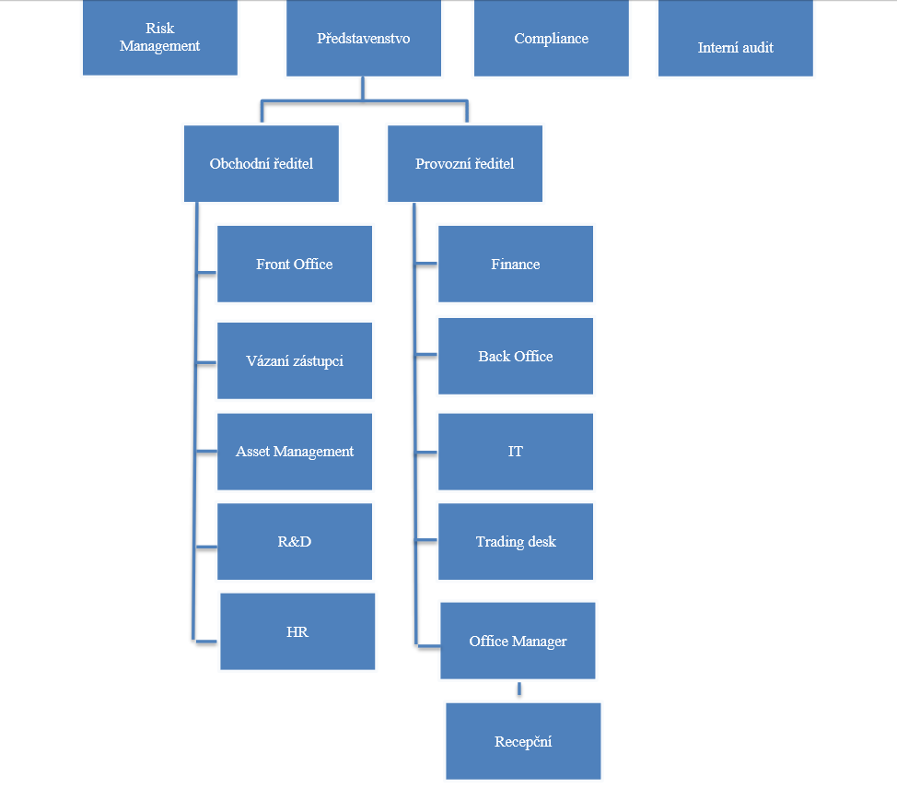

 |  |  |  |  |  |  |  |  |  |  | 5 | Tržby z kontraktů | FX | Ikon Spread | 24.0351 | 1.215797 | USD | 19.769 | 1 | 23.5269 | 1.215797 | 19.351 | 1 | IKON Finance Limited | FO MAX | FO MAX |  | 7.21053
Sarbazian Esfandabadi Soheil | 8801214345 | 3345309 | FO MAX Oddělení | int | FO MAX Oddělení | ext | 100 | 100 | Max | 2014 | 1 | Tržby z kontraktů | FX | Ikon Spread | 36.1019 | 1.774397 | USD | 20.346 | 1 | 35.4561 | 1.774401 | 19.982 | 1 | IKON Finance Limited | FO MAX | FO MAX | 30 | 10.83057
Sarbazian Esfandabadi Soheil | 8801214345 | 3345309 | FO MAX Oddělení | int | FO MAX Oddělení | ext | 100 | 100 | Max | 2014 | 3 | Tržby z kontraktů | FX | Ikon Spread | 11.6461 | 0.585201 | USD | 19.901 | 1 | 11.4448 | 0.585202 | 19.557 | 1 | IKON Finance Limited | FO MAX | FO MAX | 30 | 3.49383
Sarbazian Esfandabadi Soheil | 8801214345 | 3345309 | FO MAX Oddělení | int | FO MAX Oddělení | ext | 100 | 100 | Max | 2014 | 4 | Tržby z kontraktů | FX | Ikon Spread | 17.7679 | 0.896101 | USD | 19.828 | 1 | 17.4614 | 0.896099 | 19.486 | 1 | IKON Finance Limited | FO MAX | FO MAX | 30 | 5.33037
Sarbazian Esfandabadi Soheil | 8801214345 | 3345309 | FO MAX Oddělení | int | FO MAX Oddělení | ext | 100 | 100 | Max | 2014 | 7 | Tržby z kontraktů | FX | Ikon Spread | 35.2915 | 1.712597 | USD | 20.607 | 1 | 34.5346 | 1.712601 | 20.165 | 1 | IKON Finance Limited | FO MAX | FO MAX | 30 | 10.58745
Sarbazian Esfandabadi Soheil | 8801214345 | 3345309 | FO MAX Oddělení | int | FO MAX Oddělení | ext | 100 | 100 | Max | 2014 | 8 | Tržby z kontraktů | FX | Ikon Spread | 12.5585 | 0.597397 | USD | 21.022 | 1 | 12.362 | 0.5974 | 20.693 | 1 | IKON Finance Limited | FO MAX | FO MAX | 30 | 3.76755
...

